ЗАДАНИЕ1
Планирование выплат при кредите

ЗАДАНИЕ:
Получить таблицу с данными для планирования выплат суммы кредита
Сумма кредита, р | 600,000
Срок, месяцы | 12.00
Процентная ставка, за год | 12%

 | 12 | 24 | 36 | 48 | 60
15.0%
15.5%
16.0%
16.5%
17.0%

ЗАДАНИЕ2
Кол-во дней | 1 | Стоимость дней проката, $
Скидка класса авто | 1% | Дни | Класс автомобиля
стоимость 1 дня | 10 € |  | 1 | 2 | 3 | 4 | 5 | 6 | 7 | 8
 |  |  | 3% | 5% | 4% | 7% | 8% | 5% | 8% | 10%
 |  | 1
ЗАДАНИЕ:
Поличить таблицу с данными для выбора класса авто в зависимости от количества дней и стоимости аренды и специальной действующей скидки.
 |  | 2
 |  | 3
 |  | 4
 |  | 5
 |  | 6
 |  | 7
 |  | 8
 |  | 9
 |  | 10
 |  | 11
 |  | 12
 |  | 13
 |  | 14
 |  | 15
 |  | 16
 |  | 17
 |  | 18
 |  | 19
 |  | 20
 |  | 21
 |  | 22

ЗАДАНИЕ4
ЗАДАНИЕ:
Определить какой должна быть Сумма, € (ячейка В1), чтобы количество литров составило 66,3
Определить размер Ежемесячной выплаты (ячейка В9) при условии, что кредит будет выплачиваться 2 года
Сумма, € | 100.00
Курс € | 41.67
Стоимость 1 л, р./л | 29.09
Количество, л |  | 46.28

Сумма кредита, $ | 30,000.00 $
Годовая ставка | 15%
Ежемесячные выплаты, $ | -2,500.00 $ | -1454.60
Количество периодов выплаты, мес | 13.082605584

ЗАДАНИЕ5
№ | Ф.И.О. | Тарифная ставка, руб. | Отработано, час. | Начислено | Подоходный налог | Пенсионный фонд | Дата рождения | Дата найма | Стаж работы | Премия | К выдаче, руб.
1 | Ангелочкин Антон Алексеевич | 167.71 | 100.00 | 16770.83 | 2180.21 | 1006.25 | 1962-10-06 | 2008-08-12 | 5.85 | 4715.58 | 18299.95 | Подоходный налог | 13.00%
2 | Везунчиков Виктор Васильевич | 200.00 | 105.90 | 21179.25 | 2753.30 | 1270.75 | 1963-07-02 | 2002-10-17 | 11.68 | 11910.25 | 29065.43 | Пенсионный фонд | 6.00%
3 | Веселый Василий Викторович | 390.00 | 112.00 | 43680.00 | 5678.40 | 2620.80 | 1963-08-30 | 2000-04-01 | 14.22 | 24563.65 | 59944.45 | % премии при стаже >10 лет | 56.24%
4 | Добрейший Даниил Дмитриевич | 310.00 | 110.00 | 34100.00 | 4433.00 | 2046.00 | 1968-12-08 | 2002-05-01 | 12.14 | 19176.29 | 46797.29 | % премии при стаже <=10 лет | 28.12%
5 | Добрецов Денис Давидович | 200.00 | 95.00 | 19000.00 | 2470.00 | 1140.00 | 1955-12-06 | 2007-05-30 | 7.06 | 5342.37 | 20732.37
6 | Душечкин Дмитрий Данилович | 470.00 | 89.00 | 41830.00 | 5437.90 | 2509.80 | 1958-09-19 | 2008-05-03 | 6.13 | 11761.65 | 45643.95
7 | Замечательная Зинаида Захаровна | 180.00 | 101.00 | 18180.00 | 2363.40 | 1090.80 | 1962-04-25 | 2002-04-23 | 12.16 | 10223.61 | 24949.41
8 | Красавцев Константин Кириллович | 200.00 | 140.00 | 28000.00 | 3640.00 | 1680.00 | 1954-09-03 | 2002-08-06 | 11.88 | 15745.93 | 38425.93
9 | Мирный Максим Михайлович | 140.00 | 142.00 | 19880.00 | 2584.40 | 1192.80 | 1952-05-23 | 1998-04-03 | 16.22 | 11179.61 | 27282.41
ЗАДАНИЕ:
Определить Тарифную ставку для сотрудника №1 при условии, что К выдаче, руб. должно составить 16100 р.
(Ответ: 167,71)
Определить для сотрудника №2 Отработано часов, чтобы К выдаче, руб. составило 22450 р.
(Ответ: 105,9)
Определить какой процент премии должен быть у сотрудников, чтобы итоговая сумма была равна 800 тыс руб, при условии, что процент премии сотрудников, отработавших свыше 10 лет должна быть в 2 раза больше, чем у тех, кто отработал не более 10 лет
(Ответ: 56,24% и 28,12%)
10 | Неунывающий Никита Николаевич | 210.00 | 120.00 | 25200.00 | 3276.00 | 1512.00 | 1960-05-29 | 2003-01-02 | 11.47 | 14171.34 | 34583.34
11 | Оптимистов Олег Осипович | 235.00 | 124.00 | 29140.00 | 3788.20 | 1748.40 | 1955-03-04 | 2001-10-17 | 12.68 | 16387.01 | 39990.41
12 | Отличницева Оксана Олеговна | 265.00 | 56.00 | 14840.00 | 1929.20 | 890.40 | 1967-02-09 | 2005-08-06 | 8.87 | 4172.67 | 16193.07
13 | Позитивов Платон Петрович | 155.00 | 65.00 | 10075.00 | 1309.75 | 604.50 | 1958-01-09 | 1997-03-05 | 17.30 | 5665.72 | 13826.47
14 | Праздникова Полина Павловна | 375.00 | 124.00 | 46500.00 | 6045.00 | 2790.00 | 1964-10-03 | 2002-09-15 | 11.77 | 26149.49 | 63814.49
15 | Прекрасная Пелагея Платоновна | 170.00 | 96.00 | 16320.00 | 2121.60 | 979.20 | 1952-02-19 | 2002-08-14 | 11.85 | 9177.63 | 22396.83
16 | Приятный Павел Петрович | 250.00 | 87.00 | 21750.00 | 2827.50 | 1305.00 | 1968-09-05 | 2009-12-15 | 4.51 | 6115.61 | 23733.11
17 | Радостная Раиса Романовна | 170.00 | 64.00 | 10880.00 | 1414.40 | 652.80 | 1958-11-02 | 2010-06-03 | 4.05 | 3059.21 | 11872.01
18 | Радостный Роман Русланович | 235.00 | 124.00 | 29140.00 | 3788.20 | 1748.40 | 1959-07-06 | 1993-06-05 | 21.05 | 16387.01 | 39990.41
19 | Счастливцев Сергей Семенович | 375.00 | 146.00 | 54750.00 | 7117.50 | 3285.00 | 1960-03-02 | 2002-04-01 | 12.22 | 30788.91 | 75136.41
20 | Толерантная Таисия Тихоновна | 310.00 | 152.00 | 47120.00 | 6125.60 | 2827.20 | 1953-04-03 | 2002-08-24 | 11.83 | 26498.15 | 64665.35
21 | Удальцов Устин Устинович | 210.00 | 123.00 | 25830.00 | 3357.90 | 1549.80 | 1957-04-19 | 2001-04-03 | 13.22 | 14525.62 | 35447.92
22 | Улыбочкина Ульяна Устиновна | 170.00 | 120.00 | 20400.00 | 2652.00 | 1224.00 | 1955-06-03 | 2000-08-23 | 13.83 | 11472.03 | 27996.03
23 | Хороших Харитон Харитонович | 140.00 | 100.00 | 14000.00 | 1820.00 | 840.00 | 1969-07-02 | 2002-11-15 | 11.60 | 7872.96 | 19212.96
 |  |  |  |  |  |  |  |  |  | ИТОГО | 800000.00

ЗАДАНИЕ6
ЗАДАНИЕ:
Распределить доставкутовара в магазины с 2-х складов таким образом, чтобы затраты на доставку были минимальны.
Учесть требуемое количество единиц товара в каждый из магазинов и емкость каждого склада
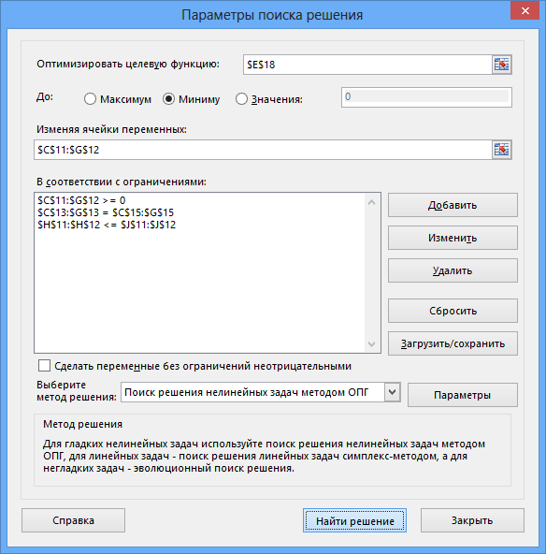
Транспортная задача
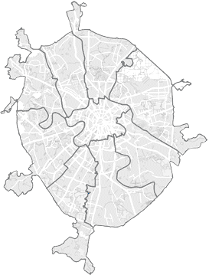
Склад 1
Склад 2
1
2
3
4
5
Стоимость доставки товара в магазины (руб за ед.товара)
 | Магазин1 | Магазин2 | Магазин3 | Магазин4 | Магазин5
Склад 1 | 50.00р. | 40.00р. | 30.00р. | 10.00р. | 15.00р.
Склад 2 | 40.00р. | 50.00р. | 8.00р. | 32.00р. | 30.00р.

Маршруты доставки
 | Магазин1 | Магазин2 | Магазин3 | Магазин4 | Магазин5 | Итого | Емкость
Склад 1 | 0 | 80 | 0 | 320 | 400 | 800 | 800
Склад 2 | 300 | 150 | 150 | 0 | 0 | 600 | 700
Итого, ед | 300 | 230 | 150 | 320 | 400

Требуется, ед | 300 | 230 | 150 | 320 | 400

Общая стоимость доставки |  |  | 33100

ЗАДАНИЕ:
Минимизировать расходы на доставку товара в магазины. Учесть, что количество товаров, хранящихся на каждом складе ограничено и в каждый магазин требуется определенное количество товара.

ЗАДАНИЕ7
Оптимизация бюджета

ЗАДАНИЕ:
Оптимизируйте расходы на рекламу так, чтобы достичь максимальной прибыли за год, но не выйти при этом за рамки рекламного годового бюджета = 20000€
Месяц | 1 квартал | 2 квартал | 3 квартал | 4 квартал | Всего
Сезонность | 0.90 | 1.10 | 0.80 | 1.20

Число продаж | 2504.59 | 3741.42 | 1978.93 | 4452.60 | 12677.54
Выручка от реализации | 100183.48 | 149656.81 | 79157.31 | 178103.96 | 507101.57
Затраты на сбыт | 62614.68 | 93535.51 | 49473.32 | 111314.97 | 316938.48
Валовая прибыль | 37568.81 | 56121.30 | 29683.99 | 66788.98 | 190163.09

Торговый персонал | 8000.00 | 8000.00 | 9000.00 | 9000.00 | 34000.00
Реклама | 3321.95 | 6443.90 | 1995.12 | 8239.02 | 20000.00
Косвенные затраты | 15027.52 | 22448.52 | 11873.60 | 26715.59 | 76065.24
Суммарные затраты | 26349.47 | 36892.43 | 22868.72 | 43954.62 | 130065.24

Прибыль | 11219.33 | 19228.88 | 6815.27 | 22834.37 | 60097.85
Норма прибыли | 0.11 | 0.13 | 0.09 | 0.13 | 0.12

Цена изделия | € 40
Затраты на изделие | € 25

